SCREENSHOT
Numero Issue | Nombre | Evidencia
1 | Registro | 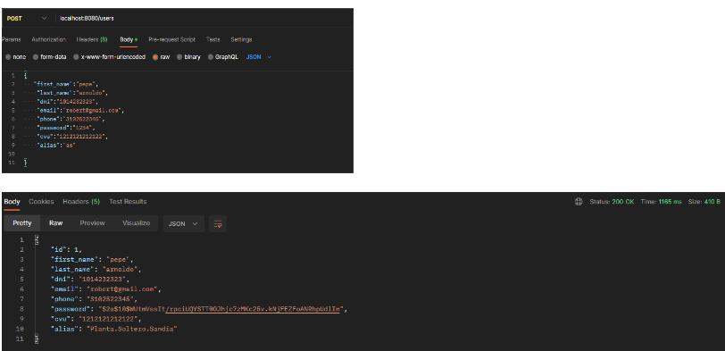
2 | Login | 